상품제안서
샤오미 플렉서블 충전식 램프 휴대용 소형 무드등 책상용 독서등 마그네틱 이동식 스탠드 전등 | 상품코드: F31495

 |  |  |  |  |  |  | 02-412-0044 | www.easy1.co.kr
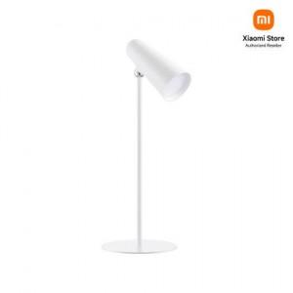

【상세/제작정보】

【인쇄/포장옵션】 | 레이저, 컬러필름인쇄 / 포장지포장

【공급단가】 | 수량 | 50~ | 100~ | 500~ | 1,000~ | 2,000~
*VAT별도 | 단가 | 27,840원 | 27,360원 | 26,880원 | 26,400원 | 25,920원

【상품 URL】 | https://dev.easy1.co.kr:443/src/goods_detail.php?gdno=31495

